关系图
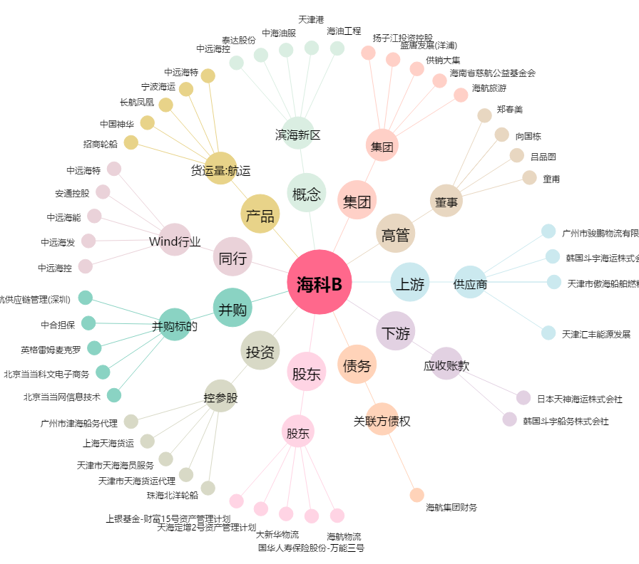
海科B[900938.SH] - 关系概览图

